Kakao
TABEL 30 |  |  |  |  |  |  |  |  |  | khonik |  |  |  |  |  | Kakao
REKAPITULASI LUAS AREAL, PRODUKSI DAN PRODUKTIVITAS PERKEBUNAN RAKYAT
TANAMAN TAHUNAN DI JAWA TENGAH TAHUN 2024
KOMODITAS : KAKAO

No | Kabupaten/Kota | Areal (Ha) |  |  |  | Produksi |  | Jumlah Petani Pekebun (KK) | Rata0rata Kepemilikan Lahan (Ha/KK)

 |  | TBM | TM | TT/TR | Jumlah | Jumlah (Ton) | Rata-rata (Kg/Ha) |  |  |  |  | BERDASARKAN TOTAL AREAL |  | BERDASARKAN JUMLAH PRODUKSI

Luas Areal Kakao Jateng (Ha)
Kab. Wonogiri | 1,253.00
Kab. Jepara | 554.32
Kab. Batang | 386.11
Kab. Wonosobo | 320.30
Kab. Cilacap | 261.27
Kab. Kendal | 234.65
Kab. Banjarnegara | 205.04
Kab. Pati | 142.50
Kab. Banyumas | 142.49
Kab. Purworejo | 121.32
Kab. Temanggung | 104.30
Kab. Semarang | 88.84
Kab. Karanganyar | 71.75
Kab. Pekalongan | 58.16
Kab. Kebumen | 41.00
Kab. Pemalang | 25.00
Kab. Magelang | 23.20
Kab. Tegal | 22.75
Kab. Purbalingga | 12.48
Kab. Brebes | 9.90
Kab. Kudus | 7.30
Kab. Boyolali | 6.10
Kab. Sukoharjo | 2.30
1 | 2 | 4 | 5 | 6 | 3 | 7 | 8 | 9 | 10 |  |  | KAB/KOTA | TOTAL AREAL | KAB/KOTA | PRODUKSI
1 | Kab. Cilacap | 145.67 | 103.82 | 11.78 | 261.27 | 81.28 | 783 | 465 | 0.56 |  |  | Kab. Wonogiri | 1,253.00 | Kab. Wonogiri | 428.05
2 | Kab. Banyumas | 45.76 | 96.73 | - | 142.49 | 20.61 | 213 | 842 | 0.17 |  |  | Kab. Jepara | 554.32 | Kab. Batang | 176.60
3 | Kab. Purbalingga | - | 12.48 | - | 12.48 | 0.79 | 63 | 88 | 0.14 |  |  | Kab. Batang | 386.11 | Kab. Kendal | 114.19
4 | Kab. Banjarnegara | 29.00 | 163.99 | 12.05 | 205.04 | 43.85 | 267 | 472 | 0.43 |  |  | Kab. Wonosobo | 320.30 | Kab. Purworejo | 88.28
5 | Kab. Kebumen | 5.50 | 21.50 | 14.00 | 41.00 | 11.10 | 516 | 586 | 0.07 |  |  | Kab. Cilacap | 261.27 | Kab. Cilacap | 81.28
6 | Kab. Purworejo | 34.59 | 82.28 | 4.45 | 121.32 | 88.28 | 1,073 | 1,210 | 0.10 |  |  | Kab. Kendal | 234.65 | Kab. Wonosobo | 74.72
7 | Kab. Wonosobo | 93.26 | 134.74 | 92.30 | 320.30 | 74.72 | 555 | 2,425 | 0.13 |  |  | Kab. Banjarnegara | 205.04 | Kab. Pati | 67.01
8 | Kab. Magelang | 10.50 | 10.10 | 2.60 | 23.20 | 3.35 | 332 | 371 | 0.06 |  |  | Kab. Pati | 142.50 | Kab. Jepara | 62.30
9 | Kab. Boyolali | - | 5.10 | 1.00 | 6.10 | 2.10 | 412 | 33 | 0.18 |  |  | Kab. Banyumas | 142.49 | Kab. Banjarnegara | 43.85
10 | Kab. Klaten | - | - | - | - | - | - | - | - |  |  | Kab. Purworejo | 121.32 | Kab. Karanganyar | 34.33
11 | Kab. Sukoharjo | - | 2.30 | - | 2.30 | 1.20 | 522 | 32 | 0.07 |  |  | Kab. Temanggung | 104.30 | Kab. Pekalongan | 30.09
12 | Kab. Wonogiri | 157.00 | 1,005.00 | 91.00 | 1,253.00 | 428.05 | 426 | 2,015 | 0.62 |  |  | Kab. Semarang | 88.84 | Kab. Temanggung | 24.99
13 | Kab. Karanganyar | 6.73 | 61.04 | 3.98 | 71.75 | 34.33 | 562 | 346 | 0.21 |  |  | Kab. Karanganyar | 71.75 | Kab. Banyumas | 20.61
Luas Areal Kakao Jateng (Ha)
Kab. Wonogiri | 428.05
Kab. Batang | 176.60
Kab. Kendal | 114.19
Kab. Purworejo | 88.28
Kab. Cilacap | 81.28
Kab. Wonosobo | 74.72
Kab. Pati | 67.01
Kab. Jepara | 62.30
Kab. Banjarnegara | 43.85
Kab. Karanganyar | 34.33
Kab. Pekalongan | 30.09
Kab. Temanggung | 24.99
Kab. Banyumas | 20.61
Kab. Kebumen | 11.10
Kab. Pemalang | 5.77
Kab. Semarang | 3.79
Kab. Brebes | 3.38
Kab. Magelang | 3.35
Kab. Boyolali | 2.10
Kab. Tegal | 2.07
Kab. Kudus | 2.02
Kab. Sukoharjo | 1.20
Kab. Purbalingga | 0.79
14 | Kab. Sragen | - | - | - | - | - | - | - | - |  |  | Kab. Pekalongan | 58.16 | Kab. Kebumen | 11.10
15 | Kab. Grobogan | - | - | - | - | - | - | - | - |  |  | Kab. Kebumen | 41.00 | Kab. Pemalang | 5.77
16 | Kab. Blora | - | - | - | - | - | - | - | - |  |  | Kab. Pemalang | 25.00 | Kab. Semarang | 3.79
17 | Kab. Rembang | - | - | - | - | - | - | - | - |  |  | Kab. Magelang | 23.20 | Kab. Brebes | 3.38
18 | Kab. Pati | 53.75 | 88.75 | - | 142.50 | 67.01 | 755 | 204 | 0.70 |  |  | Kab. Tegal | 22.75 | Kab. Magelang | 3.35
19 | Kab. Kudus | 0.50 | 6.50 | 0.30 | 7.30 | 2.02 | 311 | 61 | 0.12 |  |  | Kab. Purbalingga | 12.48 | Kab. Boyolali | 2.10
20 | Kab. Jepara | 176.16 | 350.09 | 28.07 | 554.32 | 62.30 | 178 | 1,063 | 0.52 | petani; | asking... | Kab. Brebes | 9.90 | Kab. Tegal | 2.07
21 | Kab. Demak | - | - | - | - | - | - | - | - |  |  | Kab. Kudus | 7.30 | Kab. Kudus | 2.02
22 | Kab. Semarang | 16.00 | 42.99 | 29.85 | 88.84 | 3.79 | 88 | 1,961 | 0.05 |  |  | Kab. Boyolali | 6.10 | Kab. Sukoharjo | 1.20
23 | Kab. Temanggung | 14.02 | 86.95 | 3.33 | 104.30 | 24.99 | 287 | 642 | 0.16 | cek petani KK | answered pasted | Kab. Sukoharjo | 2.30 | Kab. Purbalingga | 0.79
24 | Kab. Kendal | 67.84 | 131.17 | 35.64 | 234.65 | 114.19 | 871 | 505 | 0.46
25 | Kab. Batang | 71.33 | 300.16 | 14.62 | 386.11 | 176.60 | 588 | 1,720 | 0.22
26 | Kab. Pekalongan | - | 52.37 | 5.79 | 58.16 | 30.09 | 575 | 141 | 0.41
27 | Kab. Pemalang | 4.00 | 12.50 | 8.50 | 25.00 | 5.77 | 462 | 185 | 0.14
28 | Kab. Tegal | 16.00 | 5.75 | 1.00 | 22.75 | 2.07 | 360 | 107 | 0.21
29 | Kab. Brebes | 5.35 | 3.95 | 0.60 | 9.90 | 3.38 | 856 | 63 | 0.16
30 | Kota Surakarta | - | - | - | - | - | - | - | -
31 | Kota Salatiga | - | - | - | - | - | - | - | -
32 | Kota Semarang | - | - | - | - | - | - | - | -
JAWA TENGAH 2024 |  | 952.96 | 2,780.26 | 360.86 | 4,094.08 | 1,281.87 | 461.06 | 15,537 | 0.26
JAWA TENGAH 2023 |  | 1,059.59 | 2,882.89 | 438.67 | 4,381.15 | 1,365.54 | 474 | 16,069 | 0.27
JAWA TENGAH 2022 |  | 1,123.90 | 2,933.86 | 454.16 | 4,511.92 | 1,524.19 | 520 | 16,258 | 0.28
JAWA TENGAH 2021 |  | 1,553.97 | 3,247.59 | 505.63 | 5,307.19 | 1,570.05 | 483 | 18,438 | 0.29
JAWA TENGAH 2020 |  | 1,945.20 | 3,329.47 | 380.22 | 5,654.89 | 1,539.78 | 462 | 18,761 | 0.30
JAWA TENGAH 2019 |  | 2,166.83 | 3,576.30 | 384.65 | 6,127.78 | 1,725.27 | 482 | 19,998 | 0.31
 | Wujud Produksi : Biji Kering
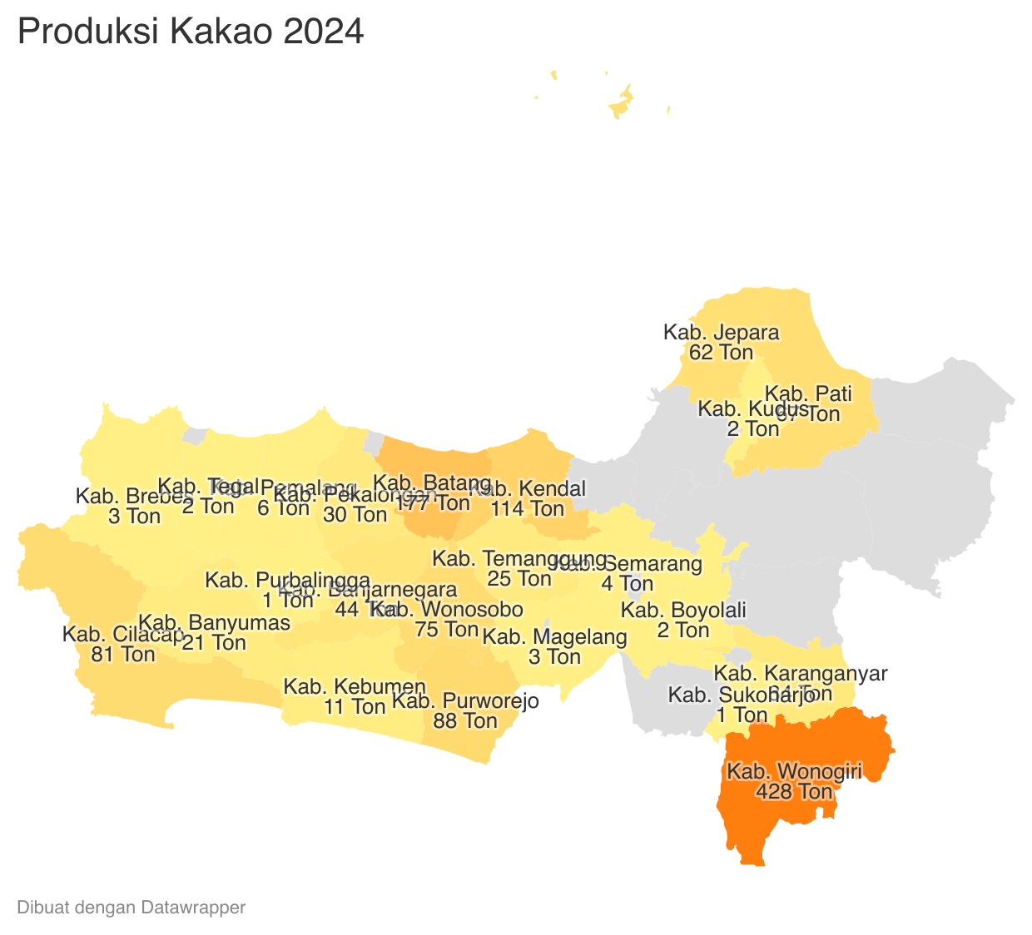
 |  |  |  |  |  |  |  |  |  |  |  |  |  | https://datawrapper.dwcdn.net/FYLEH/2/
 |  |  |  |  |  |  | https://datawrapper.dwcdn.net/YW5RN/2/
Perkembangan Produksi Kakao
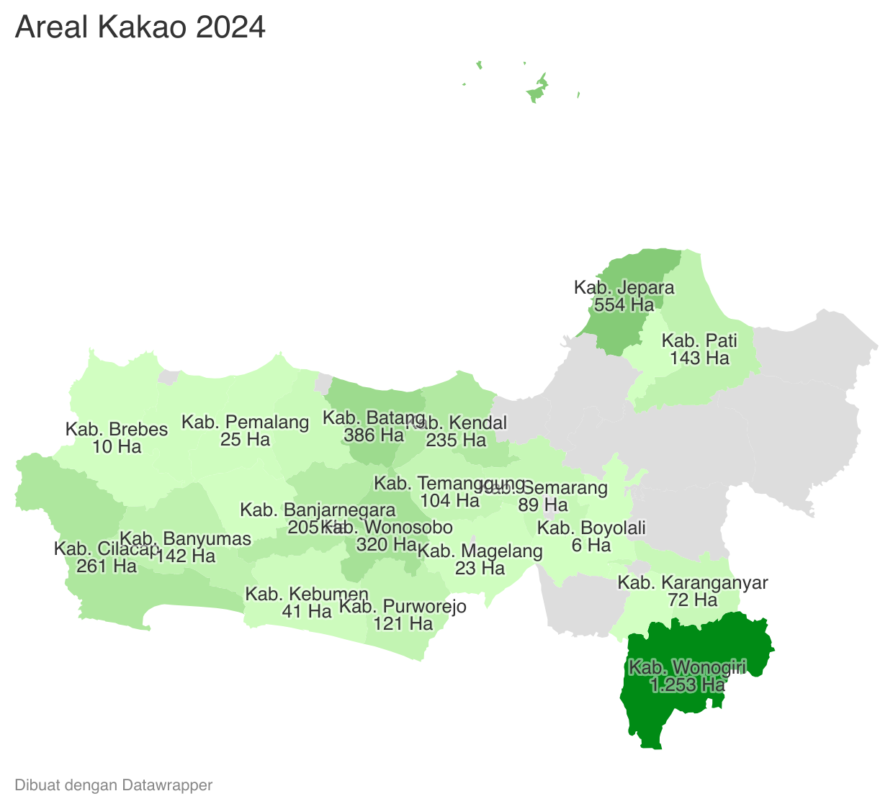
 | Tahun | Produksi
 | 2024 | 1,281.87
 | 2023 | 1,365.54
 | 2022 | 1,524.19
 | 2021 | 1,570.05
 | 2020 | 1,539.78
 | 2019 | 1,725.27
 | 2018 | 1,800.68
 | 2017 | 2,140.40
 | 2016 | 1,991.69
 | 2015 | 1,864.77
 | 2014 | 1,854.29
 | 2013 | 1,852.57
 | 2012 | 1,890.20

